エビデンス（会社管理员）
１、画面初期化
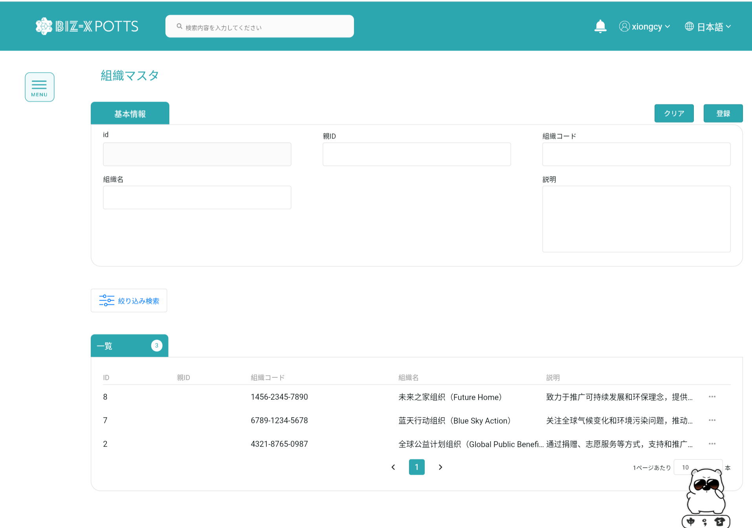

２、画面検索条件

検索条件

テーブルデータ検索条件に基づいて表示をフィルタする

フォーム情報を記入し、組織レコードを作成する
３、登録

作成に成功すると、フォームが空になり、作成されたレコードがテーブルに表示されます

登録前

登録後

４、明細

詳細を表示する場合、作成ボタンはクリックできず、フォーム情報は変更できません

5、修正

変更するデータを選択するとフォームに表示されます

フォーム情報の修正が完了したらボタンをクリックして修正

修正前

修正後

6、削除

削除ポップアップを閉じる
削除操作の実行

削除に成功しました

エビデンス (admin)
１、画面初期化

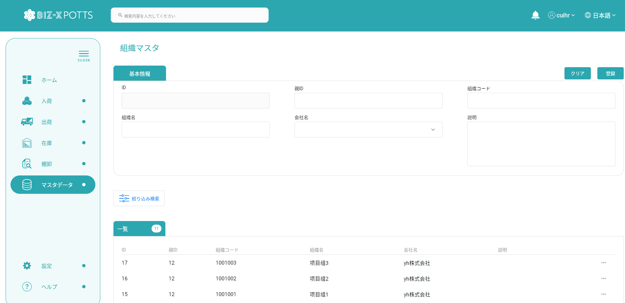

２、画面検索条件

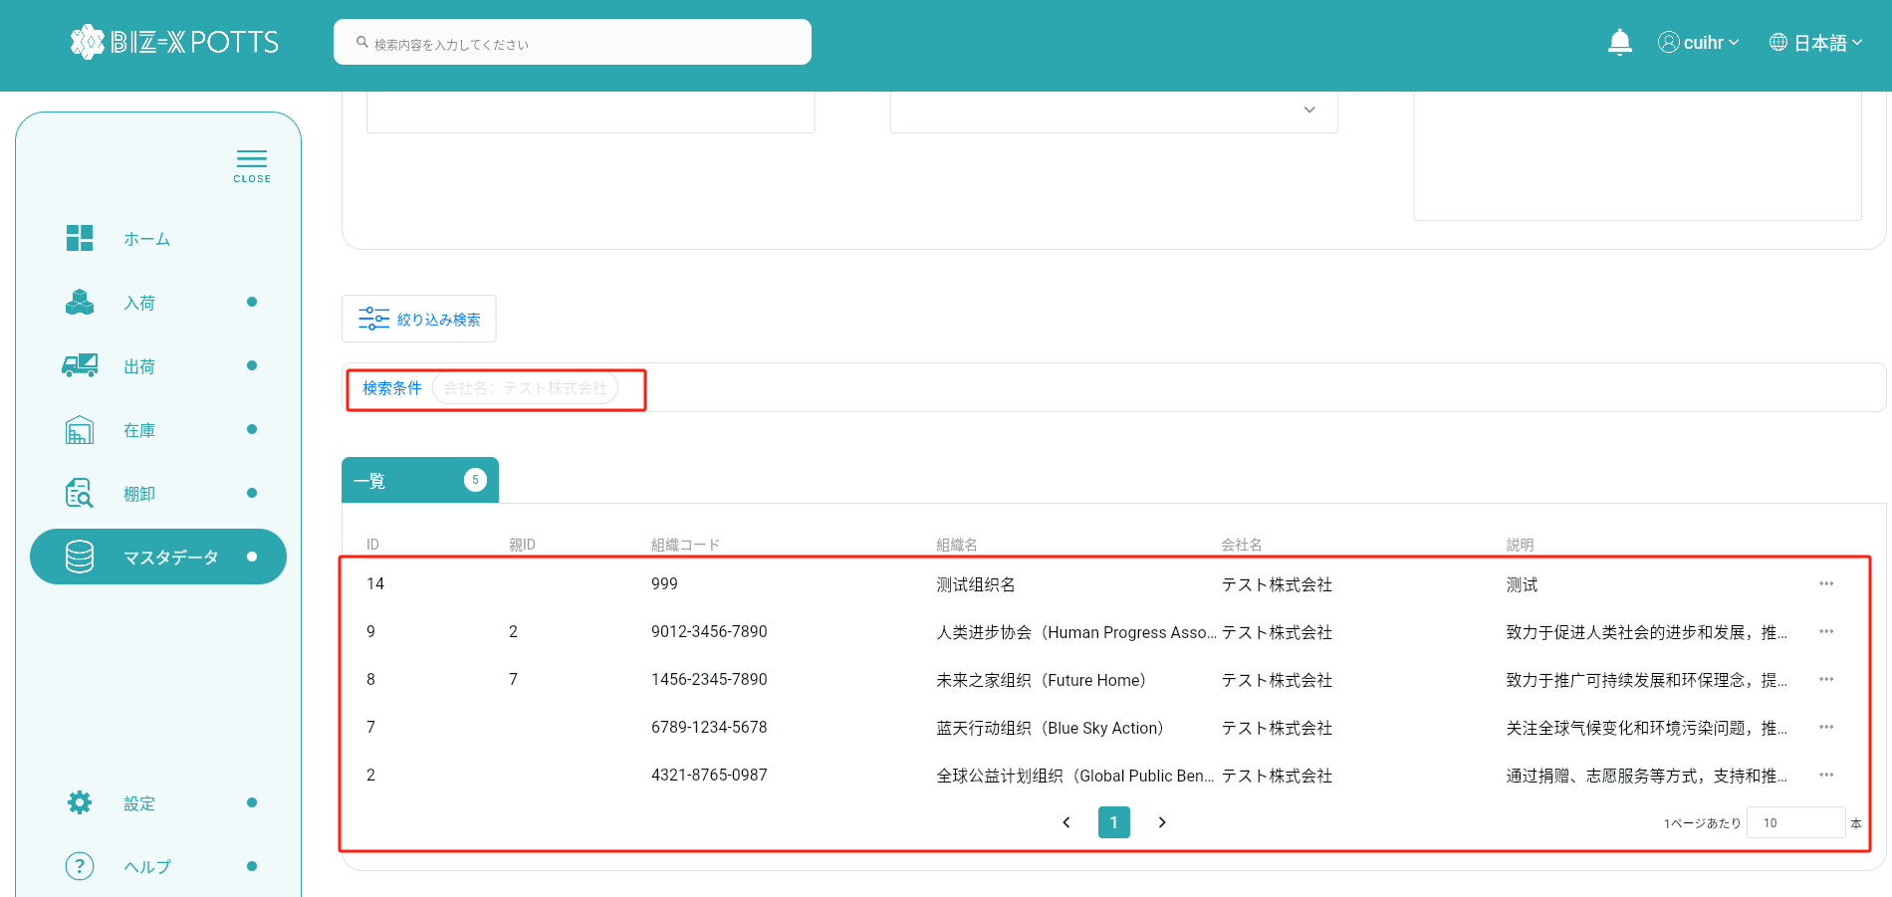

検索条件

テーブルデータ検索条件に基づいて表示をフィルタする



フォーム情報を記入し、組織レコードを作成する

３、登録

作成に成功すると、フォームが空になり、作成されたレコードがテーブルに表示されます

登録後

 |  | 追加データ

４、明細

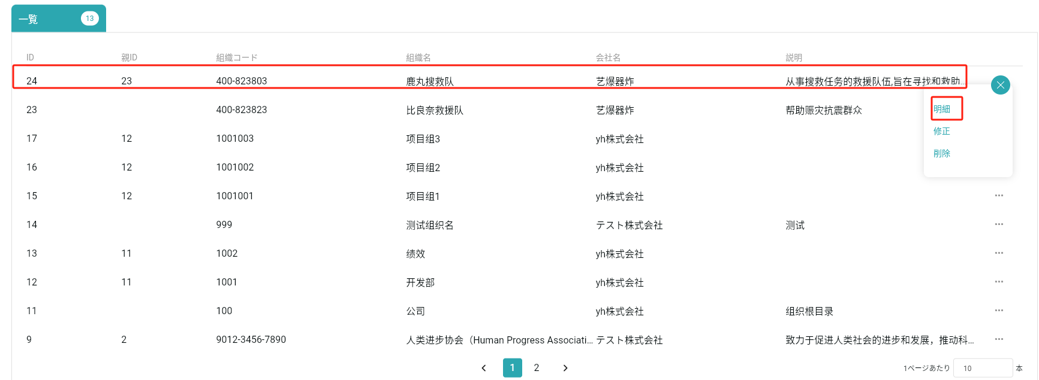

詳細を表示する場合、作成ボタンはクリックできず、フォーム情報は変更できません

5、修正

変更するデータを選択するとフォームに表示されます

フォーム情報の修正が完了したらボタンをクリックして修正

修正前

修正後

 | 修正前

 | 修正後

6、削除

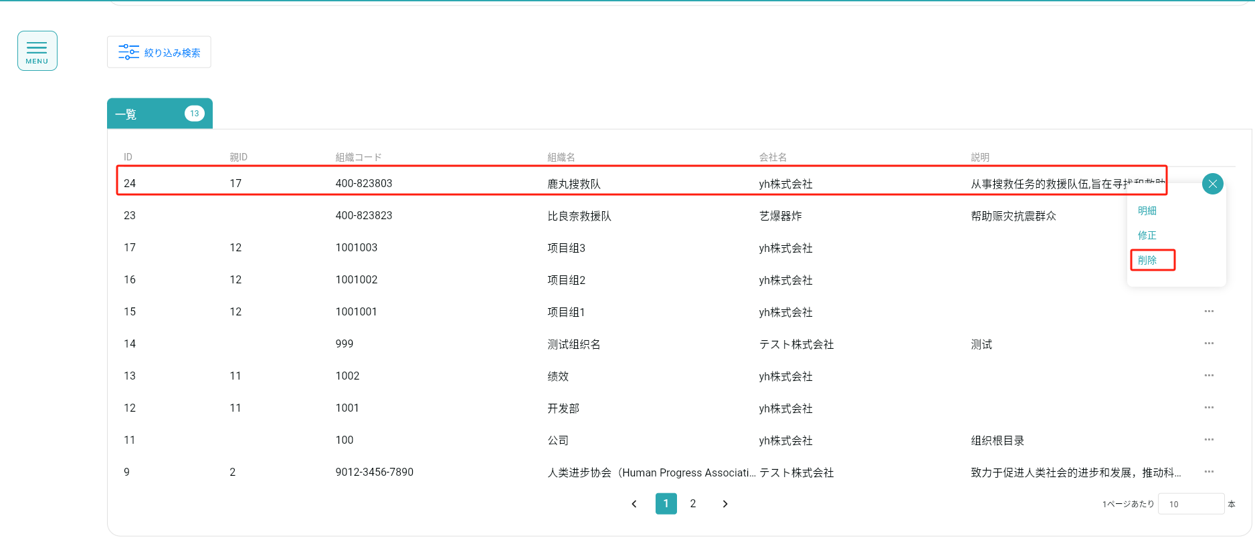

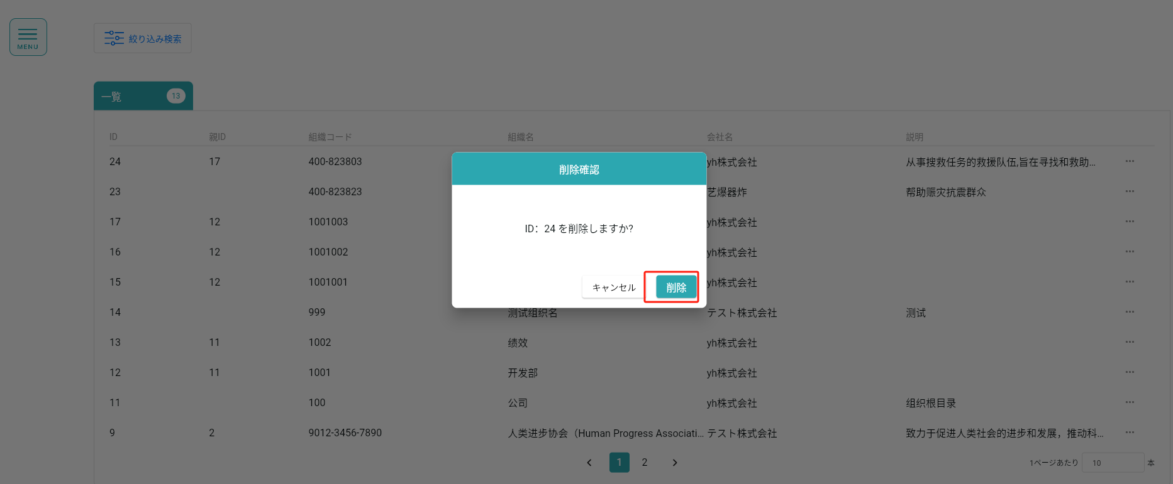

削除ポップアップを閉じる
削除操作の実行

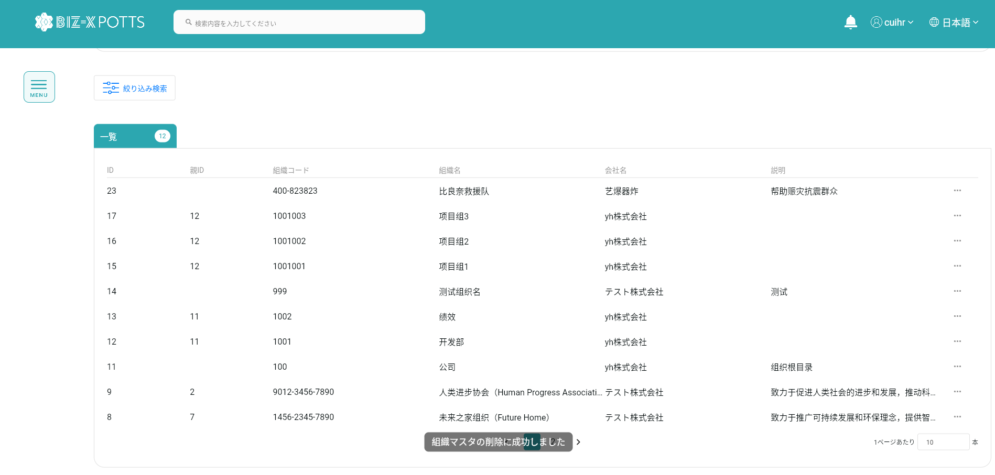
削除に成功しました

